Sheet1
랭킹 순위 | 상품 이미지 | 상품명 | 브랜드 | 가격 | 평점 | 리뷰 수 | 전성분 | 상품 URL | 키워드 카테고리
1 | 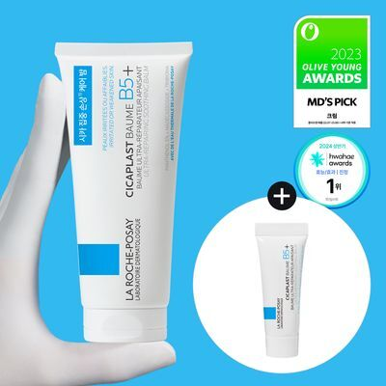 | 라로슈포제 시카플라스트 밤 B5+ 100ml 기획 (+3ml 추가증정) | 라로슈포제 | 41,000 | 4.8 | 23491 | 정제수 하이드로제네이티드폴리아이소부텐 다이메티콘 글리세린 시어버터 판테놀 옥수수전분 프로판다이올 부틸렌글라이콜 세틸피이지/피피지-10/1다이메티콘 트라이하이드록시스테아린 병풀잎추출물 야콘뿌리즙 징크글루코네이트 마데카소사이드 망가니즈글루코네이트 알파-글루칸올리고사카라이드 실리카 알루미늄하이드록사이드 마그네슘설페이트 만노오스 카프릴로일글라이신 카프릴릴글라이콜 비트레오스실라발효물 시트릭애씨드 트라이소듐에틸렌다이아민다이석시네이트 락토바실러스 아세틸레이티드글라이콜스테아레이트 말토덱스트린 폴리글리세릴-4아이소스테아레이트 토코페롤 펜타에리스리틸테트라-다이-t-부틸하이드록시하이드로신나메이트 티타늄디옥사이드 | https://www.oliveyoung.co.kr/store/goods/getGoodsDetail.do?goodsNo=A000000206904&dispCatNo=100000100010015&t_page=카테고리관&t_click=크림_전체__상품상세&t_number=1 | 세일, 쿠폰, 증정, 오늘드림
2 | 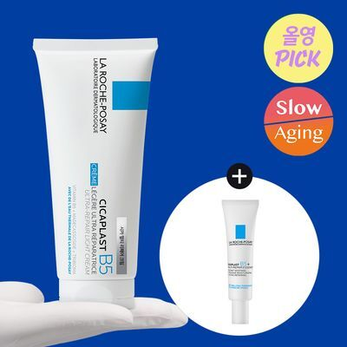 | [4월 올영픽] 라로슈포제 시카플라스트 멀티 리페어 크림 100ml 기획 (+시카에센스 7.5ml) | 라로슈포제 | 52,000 | 4.8 | 16986 | [시카플라스트 멀티 리페어 크림] 정제수 다이카프릴릴에터 판테놀 글리세린 펜틸렌글라이콜 폴리글리세릴-6다이스테아레이트 프로판다이올 세틸에스터 호호바에스터 베헤닐알코올 그린와틀꽃왁스 해바라기씨왁스 병풀잎추출물 야콘뿌리즙 솔비탄올리에이트 징크글루코네이트 마데카소사이드 세테아릴아이소노나노에이트 망가니즈글루코네이트 아이소헥사데칸 알파-글루칸올리고사카라이드 소듐하이알루로네이트 소듐스테아로일글루타메이트 아데노신 만노오스 카퍼글루코네이트 하이드록시아세토페논 하이드록시프로필스타치포스페이트 카프릴로일살리실릭애씨드 비트레오스실라발효물 시트릭애씨드 트라이소듐에틸렌다이아민다이석시네이트 락토바실러스 말토덱스트린 폴리글리세린-3 폴리글리세릴-3비즈왁스 폴리솔베이트80 아크릴아마이드/소듐아크릴로일다이메틸타우레이트코폴리머 세틸알코올 토코페롤 [시카에센스] 정제수 비피다발효용해물 판테놀 다이메티콘 베타인 글리세린 부틸렌글라이콜 펜틸렌글라이콜 아이소프로필미리스테이트 피이지/피피지/폴리부틸렌글라이콜-8/5/3글리세린 소듐하이드록사이드 만노오스 메틸다이하이드로자스모네이트 아크릴레이트/C10-30알킬아크릴레이트크로스폴리머 페녹시에탄올 하이드로제네이티드레시틴 알파-글루칸올리고사카라이드 카프릴릴글라이콜 폴리솔베이트20 마데카소사이드 스핑고모나스발효추출물 시트릭애씨드 야콘뿌리즙 소듐메틸스테아로일타우레이트 아세틸다이펩타이드-1세틸에스터 소듐벤조에이트 말토덱스트린 징크글루코네이트 망가니즈글루코네이트 소듐하이알루로네이트 엑토인 단삼뿌리추출물 살리실로일피토스핑고신 락토바실러스 트라이소듐에틸렌다이아민다이석시네이트 비사보롤 | https://www.oliveyoung.co.kr/store/goods/getGoodsDetail.do?goodsNo=A000000250098&dispCatNo=100000100010015&t_page=카테고리관&t_click=크림_전체__상품상세&t_number=2 | 세일, 쿠폰, 증정, 오늘드림
3 | 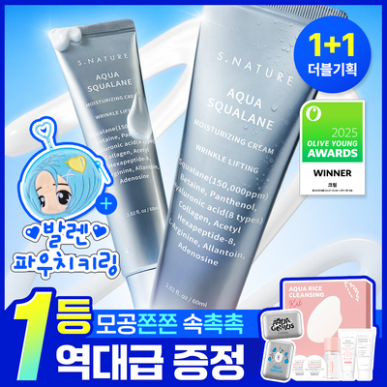 | [1+1+역대급증정/4월올영픽/모공수분천재크림] 에스네이처 아쿠아 스쿠알란 수분크림 60ml 더블기획 (+파우치키링) | 에스네이처 | 43,000 | 4.8 | 32068 | 정제수, 스쿠알란(150, 000ppm), 글리세린, 1, 2-헥산다이올, 베타인, 판테놀, 소듐하이알루로네이트, 하이드롤라이즈드콜라겐, 하이드록시프로필트라이모늄하이알루로네이트, 하이드롤라이즈드하이알루로닉애씨드, 소듐아세틸레이티드하이알루로네이트, 아세틸헥사펩타이드-8, 아데노신, 하이알루로닉애씨드, 하이드롤라이즈드소듐하이알루로네이트, 소듐하이알루로네이트크로스폴리머, 포타슘하이알루로네이트, 아크릴레이트/C10-30알킬아크릴레이트크로스폴리머, 알지닌, 알란토인, 자일리틸글루코사이드, 안하이드로자일리톨, 자일리톨, 글루코오스, 부틸렌글라이콜, 암모늄아크릴로일다이메틸타우레이트/브이피코폴리머, 카프릴릴글라이콜 | https://www.oliveyoung.co.kr/store/goods/getGoodsDetail.do?goodsNo=A000000250474&dispCatNo=100000100010015&t_page=카테고리관&t_click=크림_전체__상품상세&t_number=3 | 세일, 쿠폰, 증정, 오늘드림
4 | 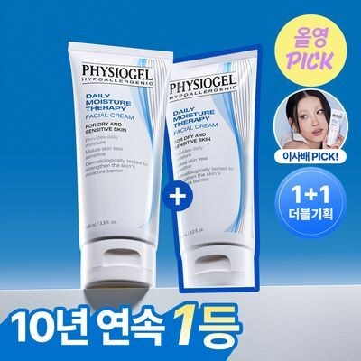 | [4월올영픽/이사배Pick] 피지오겔 DMT 페이셜크림 100ml+100ml 더블기획 | 피지오겔 | 55,000 | 4.8 | 29733 | 정제수, 카프릴릭/카프릭트리글리세라이드, 글리세린, 펜틸렌글라이콜, 코코넛오일, 하이드로제네이티드레시틴, 쉐어버터, 하이드록시에칠셀룰로오스, 스쿠알란, 카보머, 잔탄검, 소듐카보머, 세라마이드엔피 (세라마이드3) | https://www.oliveyoung.co.kr/store/goods/getGoodsDetail.do?goodsNo=A000000222215&dispCatNo=100000100010015&t_page=카테고리관&t_click=크림_전체__상품상세&t_number=4 | 세일, 오늘드림
5 | 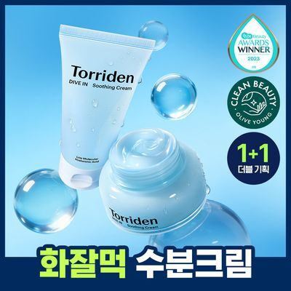 | [더블기획/1+1] 토리든 다이브인 히알루론산 수딩 크림 더블기획 (100ml+100ml) | 토리든 | 42,000 | 4.8 | 17891 | 정제수, 부틸렌글라이콜, 글리세린, 1, 2-헥산다이올, 하이드로제네이티드다이데센, 알란토인, 트레할로오스, 버지니아풍년화추출물, 판테놀, 하이드롤라이즈드하이알루로닉애씨드, 소듐하이알루로네이트, 소듐하이알루로네이트크로스폴리머, 소듐아세틸레이티드하이알루로네이트, 하이드롤라이즈드소듐하이알루로네이트, 글리세릴아크릴레이트/아크릴릭애씨드코폴리머, 피브이엠/엠에이코폴리머, 하이드록시에틸아크릴레이트/소듐아크릴로일다이메틸타우레이트코폴리머, 2, 3-부탄다이올, 세테아릴알코올, C14-22알코올, C12-20알킬글루코사이드, 펜틸렌글라이콜, 솔비탄아이소스테아레이트, 카프릴릭/카프릭트라이글리세라이드, 인도멀구슬나무잎추출물, 인도멀구슬나무꽃추출물, 아이비고드열매추출물, 가지열매추출물, 홀리바질잎추출물, 울금뿌리추출물, 참산호말추출물, 클레리추출물, 라벤더꽃추출물, 히아신스전초추출물, 마트리카리아꽃추출물, 수레국화꽃추출물, 보리지추출물, 다이소듐이디티에이, 카보머, 트로메타민, 잔탄검, 글루타티온, 말라카이트추출물, 에틸헥실글리세린 | https://www.oliveyoung.co.kr/store/goods/getGoodsDetail.do?goodsNo=A000000165598&dispCatNo=100000100010015&t_page=카테고리관&t_click=크림_전체__상품상세&t_number=5 | 세일, 증정, 오늘드림
6 | 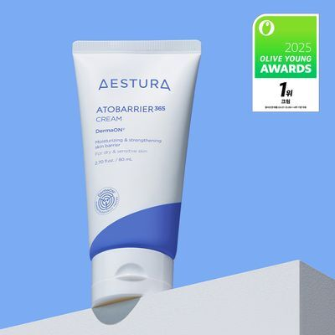 | [올영 어워즈 1등 크림]에스트라 아토베리어365 크림 80ml | 에스트라 | 33,000 | 4.8 | 5862 | 정제수, 부틸렌글라이콜, 글리세린, 부틸렌글라이콜다이카프릴레이트/다이카프레이트, 세틸에틸헥사노에이트, 스쿠알란, 펜타에리스리틸테트라아이소스테아레이트, 다이카프릴릴카보네이트, 베헤닐알코올, 다이메티콘, 하이드록시프로필비스팔미타마이드엠이에이, 스테아릭애씨드, 베타인, 만니톨, C14-22알코올, 팔미틱애씨드, 하이드록시프로필비스라우라마이드엠이에이, 아라키딜알코올, 콜레스테롤, 폴리아크릴레이트-13, C12-20알킬글루코사이드, 알란토인, 아라키딜글루코사이드, 나이아신아마이드, 세라마이드엔피, 글리세릴카프릴레이트, 에틸헥실글리세린, 하이드로제네이티드폴리아이소부텐, 카보머, 트로메타민, 다이메티콘올, 폴리글리세릴-10라우레이트, 하이드로제네이티드레시틴, 에틸헥실팔미테이트, 아크릴레이트/암모늄메타크릴레이트코폴리머, 솔비탄아이소스테아레이트, 실리카, 피토스핑고신, 스핑고리피드, 아라키딕애씨드, 토코페롤, 올레익애씨드 | https://www.oliveyoung.co.kr/store/goods/getGoodsDetail.do?goodsNo=A000000198320&dispCatNo=100000100010015&t_page=카테고리관&t_click=크림_전체__상품상세&t_number=6 | 세일, 오늘드림
7 | 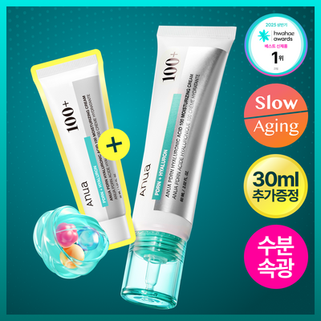 | [화해1위/수분광채크림] 아누아 피디알엔 히알루론산 100 수분 크림 60mL 기획 (+30mL) | 아누아 | 32,000 | 4.8 | 4376 | 정제수, 스쿠알란, 글리세린, 나이아신아마이드, 펜틸렌글라이콜, 1, 2-헥산다이올, 소듐디엔에이, 하이드롤라이즈드콜라겐, 소듐하이알루로네이트, 인도멀구슬나무잎추출물, 하이드롤라이즈드하이알루로닉애씨드, 인도멀구슬나무꽃추출물, 아이비고드열매추출물, 하이알루로닉애씨드, 알로에베라꽃추출물, 가지열매추출물, 홀리바질잎추출물, 참산호말추출물, 울금뿌리추출물, 병풀잎추출물, 다이페닐실록시페닐트라이메티콘, 피씨에이다이메티콘, 부틸렌글라이콜, 프로판다이올, 암모늄아크릴로일다이메틸타우레이트/브이피코폴리머, 다이글리세린, 하이드록시에틸아크릴레이트/소듐아크릴로일다이메틸타우레이트코폴리머, 아크릴레이트/C10-30알킬아크릴레이트크로스폴리머, C12-20알킬글루코사이드, 메틸프로판다이올, 에틸헥실글리세린, 아데노신, 소듐파이테이트, 아미노메틸프로판다이올, 피브이엠/엠에이코폴리머, 마데카소사이드, C12-13알케스-9, 다이메틸실란올하이알루로네이트, 하이드롤라이즈드소듐하이알루로네이트, 아시아티코사이드, 포타슘하이알루로네이트, 하이드록시프로필트라이모늄하이알루로네이트, 소듐하이알루로네이트크로스폴리머, 소듐하이알루로네이트다이메틸실란올, 소듐아세틸레이티드하이알루로네이트, 베헤닐알코올, C14-22알코올, 카보머 | https://www.oliveyoung.co.kr/store/goods/getGoodsDetail.do?goodsNo=A000000222703&dispCatNo=100000100010015&t_page=카테고리관&t_click=크림_전체__상품상세&t_number=7 | 세일, 오늘드림
8 | 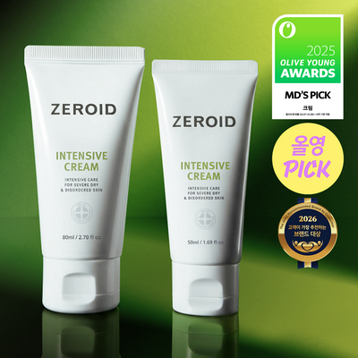 | [4월 올영픽][대용량] 제로이드 인텐시브 크림 80ml 기획 (+50ml) | 제로이드 | 40,000 | 4.8 | 10489 | 정제수, 프로판다이올, 카프릴릭/카프릭트라이글리세라이드, 글리세린, 식물성스쿠알란, 세테아릴알코올, 폴리글리세릴-10다이스테아레이트, 글리 세릴스테아레이트, 스테아릭애씨드, 다이메티콘, 1, 2-헥산다이올, 미리스토일/팔미토일옥소스테아라마이드/아라카마이드엠이에이, 피토스테롤, 토코페릴 아세테이트, 카놀라오일, 올리브오일, 세틸팔미테이트, 솔비탄팔미테이트, 솔비탄올리베이트, 비사보롤, 메틸카프로오일타이로지네이트, 잔탄검, 소듐하이 알루로네이트, 카보머, 알지닌, 카프릴릴글라이콜 | https://www.oliveyoung.co.kr/store/goods/getGoodsDetail.do?goodsNo=A000000231590&dispCatNo=100000100010015&t_page=카테고리관&t_click=크림_전체__상품상세&t_number=8 | 세일, 쿠폰, 오늘드림
9 | 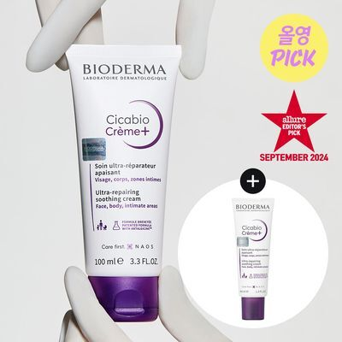 | [4월 올영픽] 바이오더마 시카비오 크림+ 100ml 기획 (크림 + 40ml 본품 추가 증정) | 바이오더마 | 43,000 | 4.8 | 8818 | 정제수, 카프릴릭/카프릭트라이글리세라이드, 글리세린, 폴리글리세릴-3폴리리시놀리에이트, 유채씨오일, 부틸렌글라이콜, 타피오카전분, 하이드로제네이티드유채씨오일, 자일로오스, 폴리글리세릴-3다이아이소스테아레이트, 호호바씨오일, 마그네슘설페이트, 펜틸렌글라이콜, 스쿠알란, 1, 2-헥산다이올, 카프릴릴글라이콜, 소듐폴리글루타메이트, 소듐시트레이트, 잔탄검, 소듐하이알루로네이트, 토코페롤, 만니톨, 람노오스, 자일리톨, 아세틸다이펩타이드-1세틸에스터, 해바라기씨오일, 시트릭애씨드, 프룩토올리고사카라이드 | https://www.oliveyoung.co.kr/store/goods/getGoodsDetail.do?goodsNo=A000000212570&dispCatNo=100000100010015&t_page=카테고리관&t_click=크림_전체__상품상세&t_number=9 | 세일, 오늘드림
10 | 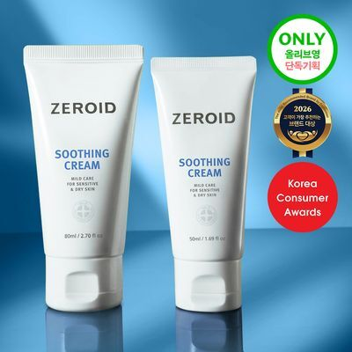 | [온라인단독/대용량] 제로이드 수딩 크림 80ml 기획 (+50ml) | 제로이드 | 38,000 | 4.8 | 9755 | 정제수, 글리세린, 프로판다이올, 카프릴릭/카프릭트라이글리세라이드, 솔비탄스테아레이트, 세테아릴알코올, 잇꽃씨오일, 글리세릴스테아레이트, 스테아릭애씨드, 다이메티콘, 미리스토일/팔미토일옥소스테아라마이드/아라카마이드엠이에이, 메틸카프로오일타이로지네이트, 피토스테롤, 토코페릴아세테 이트, 비사보롤, 잔탄검, 소듐하이알루로네이트, 카보머, 알지닌, 1, 2-헥산다이올, 카프릴릴글라이콜, 트로폴론 | https://www.oliveyoung.co.kr/store/goods/getGoodsDetail.do?goodsNo=A000000231589&dispCatNo=100000100010015&t_page=카테고리관&t_click=크림_전체__상품상세&t_number=10 | 세일, 오늘드림
11 | 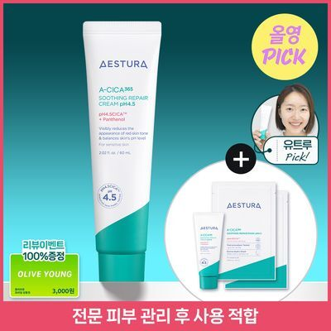 | [4월 올영픽] 에스트라 에이시카365 리페어크림 pH4.5 60ml (+크림 20ml+마스크 2매) | 에스트라 | 30,000 | 4.8 | 2476 | 정제수, 글리세린, 부틸렌글라이콜, 에틸헥실스테아레이트, 나이아신아마이드, 1, 2-헥산다이올, 다이메티콘, 다이에톡시에틸석시네이트, 글루코노락톤, 세테아릴올리베이트, 폴리아크릴레이트크로스폴리머-6, 판테놀, 폴리글리세릴-10베헤네이트/에이코사디오에이트, 폴리메틸실세스퀴옥세인, 솔비탄올리베이트, 하이드로제네이티드레시틴, 트로메타민, 세테아릴알코올, 하이드록시에틸아크릴레이트/소듐아크릴로일다이메틸타우레이트코폴리머, 소듐폴리아크릴로일다이메틸타우레이트, 아크릴레이트/C10-30알킬아크릴레이트크로스폴리머, 에틸헥실글리세린, 잔탄검, 세테아릴글루코사이드, 소듐글루코네이트, 아시아티코사이드, 솔비탄아이소스테아레이트, 마데카식애씨드, 아시아틱애씨드, 소듐하이알루로네이트, 3-O-에틸아스코빅애씨드, 징크피씨에이, 글리세릴카프릴레이트, 마데카소사이드, 소듐트라이메타포스페이트, 헥사펩타이드-9 | https://www.oliveyoung.co.kr/store/goods/getGoodsDetail.do?goodsNo=A000000250472&dispCatNo=100000100010015&t_page=카테고리관&t_click=크림_전체__상품상세&t_number=11 | 세일, 오늘드림
12 | 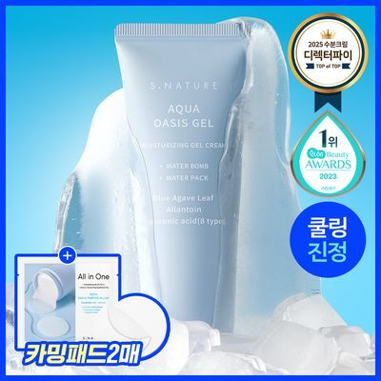 | [수분충전/쿨링진정] 에스네이처 아쿠아 오아시스 수분 젤크림 90ml 기획 (+카밍패드 2매) | 에스네이처 | 34,000 | 4.8 | 5522 | 젤크림 : 정제수, 글리세린, 부틸렌글라이콜, 1, 2-헥산다이올, 블루아가베잎추출물, 알란토인, 소듐하이알루로네이트, 하이드록시프로필트라이모늄하이알루로네이트, 하이드롤라이즈드하이알루로닉애씨드, 소듐아세틸레이티드하이알루로네이트, 하이알루로닉애씨드, 하이드롤라이즈드소듐하이알루로네이트, 소듐하이알루로네이트크로스폴리머, 포타슘하이알루로네이트, 알지닌, 메틸트라이메티콘, 에틸헥실글리세린, 암모늄아크릴로일다이메틸타우레이트/브이피코폴리머, 하이드록시에틸아크릴레이트/소듐아크릴로일다이메틸타우레이트코폴리머, 아크릴레이트/C10-30알킬아크릴레이트크로스폴리머, 하이드로제네이티드폴리(C6-14올레핀), 메틸다이아이소프로필프로피온아마이드, 다이메티콘/비닐다이메티콘크로스폴리머, 솔비탄아이소스테아레이트, 다이소듐이디티에이 카밍패드 : 정제수, 프로판다이올, 부틸렌글라이콜, 판테놀(30, 000ppm), 다이프로필렌글라이콜, 글리세릴글루코사이드, 소듐피씨에이 베타인, 알란토인(1, 500ppm), 글루코노락톤, 글리세린, 소듐하이알루로네이트, 사카라이드아이소머레이트, 보검선인장줄기추출물, 하이드록시프로필트라이모늄하이알루로네이트, 하이드롤라이즈드하이알루로닉애씨드, 소듐아세틸레이티드하이알루로네이트, 하이알루로닉애씨드, 하이드롤라이즈드소듐하이알루로네이트, 소듐하이알루로네이트크로스폴리머, 포타슘하이알루로네이트, 탱자추출물, 다이포타슘글리시리제이트, 효모발효물, 락토바실러스발효물, 에틸헥실글리세린, 카프릴릴글라이콜, 트로메타민, 1, 2-헥산다이올, 소듐파이테이트, 하이드록시아세토페논, 글리세릴아크릴레이트/아크릴릭애씨드코폴리머, 피브이엠/엠에이코폴리머 | https://www.oliveyoung.co.kr/store/goods/getGoodsDetail.do?goodsNo=A000000202893&dispCatNo=100000100010015&t_page=카테고리관&t_click=크림_전체__상품상세&t_number=12 | 세일, 오늘드림
13 | 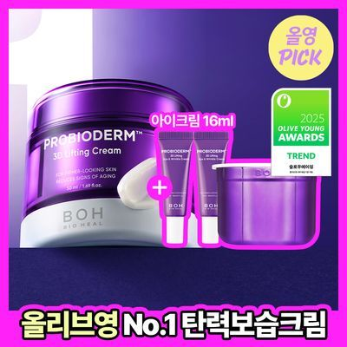 | [4월올영PICK|탄력보습] 바이오힐보 프로바이오덤 3D 리프팅 크림 50ml [단품/기획] | 바이오힐보 | 70,200 | 4.9 | 5468 | 정제수, 락토바실러스발효용해물, 글리세린, 다이프로필렌글라이콜, 카프릴릭/카프릭트라이글리세라이드, 세테아릴알코올, 메도우폼씨오일, 글리세레스-26, 비닐다이메티콘, 하이드로제네이티드폴리(C6-14올레핀), 하이드로제네이티드폴리데센, 폴리글리세릴-3메틸글루코오스다이스테아레이트, 글리세릴스테아레이트, 베타인, 폴리글리세린-3, 1, 2-헥산다이올, 세테아릴올리베이트, 펜틸렌글라이콜, 피토스테릴/베헤닐/옥틸도데실라우로일글루타메이트, 락토바실러스발효물, 프룩토올리고사카라이드, 프룩탄, 이눌린, 판테놀, 베타-글루칸, 아데노신, 사포닌, 수용성프로테오글리칸, 노나펩타이드-1, 아세틸테트라펩타이드-9, 아세틸테트라펩타이드-5, 아세틸헥사펩타이드-1, 아세틸헥사펩타이드-8, 팔미토일트라이펩타이드-8, 다이펩타이드다이아미노부티로일벤질아마이드다이아세테이트, 카퍼트라이펩타이드-1, 트라이펩타이드-1, 팔미토일테트라펩타이드-7, 팔미토일트라이펩타이드-1, 팔미토일트라이펩타이드-5, 팔미토일펜타펩타이드-4, 팔미토일헥사펩타이드-12, 펜타펩타이드-3, 헥사펩타이드-9, 올리고펩타이드-2, 맥아추출물, 참마뿌리추출물, 오일팜오일, 베헤닐알코올, 솔비탄올리베이트, 시어버터, 다이펜타에리스리틸헥사하이드록시스테아레이트/헥사스테아레이트/헥사로지네이트, 하이드로제네이티드채종유, 하이드록시아세토페논, 소듐폴리아크릴레이트, 하이드롤라이즈드호호바에스터, 피이지-100스테아레이트, 에틸헥실글리세린, 아크릴레이트/C10-30알킬아크릴레이트크로스폴리머, 잔탄검, 트로메타민, 부틸렌글라이콜, 말토덱스트린, 사이아노코발아민, 세틸에틸헥사노에이트, 프로판다이올, 세테아릴글루코사이드, 알진, 소듐스테아로일글루타메이트, 토코페롤, 바이오사카라이드검-4, 미네랄솔트, 하이드롤라이즈드옥수수전분, 소듐포스페이트, 카프릴릴글라이콜, 수크로오스, 덱스트란, 다이소듐포스페이트, 향료 | https://www.oliveyoung.co.kr/store/goods/getGoodsDetail.do?goodsNo=A000000199701&dispCatNo=100000100010015&t_page=카테고리관&t_click=크림_전체__상품상세&t_number=13 | 세일, 오늘드림
14 | 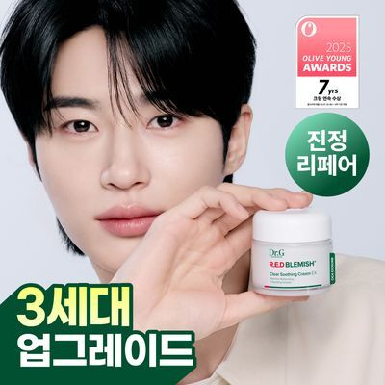 | [3세대 리뉴얼] 닥터지 레드 블레미쉬 클리어 수딩 크림 EX 70ml | 닥터지 | 38,000 | 4.8 | 80 | 정제수, 글리세린, 부틸렌글라이콜, 다이카프릴릴에터, 나이아신아마이드, 1, 2-헥산다이올, 펜틸렌글라이콜, 소듐하이알루로네이트, 병풀잎추출물, 비피다발효여과물, 락토바실러스발효물, 병풀꽃/잎/줄기추출물, 병풀뿌리추출물, 병풀추출물, 효모발효여과물, 하이드로제네이티드폴리데센, 다이카프릴릴카보네이트, 하이드록시에틸아크릴레이트/소듐아크릴로일다이메틸타우레이트코폴리머, 판테놀, 아크릴레이트/C10-30알킬아크릴레이트크로스폴리머, 실리카, 트로메타민, 솔비톨, 글리세릴아크릴레이트/아크릴릭애씨드코폴리머, 에틸헥실글리세린, 트라이소듐에틸렌다이아민다이석시네이트, 알란토인, 다이프로필렌글라이콜, 토코페롤, 마데카소사이드, 폴리글리세릴-10라우레이트, 포스파티딜콜린, 하이드로제네이티드레시틴, 칼슘판토테네이트, 스쿠알란, 에리스리톨, 에틸헥실팔미테이트, 아시아티코사이드, 마데카식애씨드, 아시아틱애씨드, 트라이하이드록시스테아린, 세라마이드엔피, 다발방패버섯추출물, 잔탄검 | https://www.oliveyoung.co.kr/store/goods/getGoodsDetail.do?goodsNo=A000000251651&dispCatNo=100000100010015&t_page=카테고리관&t_click=크림_전체__상품상세&t_number=14 | 쿠폰, 증정, 오늘드림
15 | 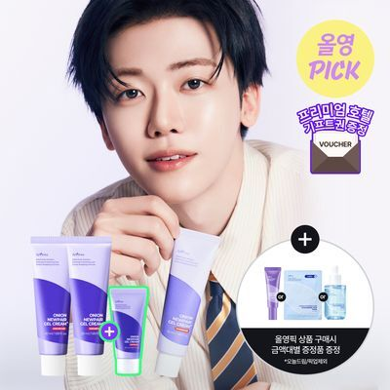 | [4월올영픽/NCT 재민PICK] 이즈앤트리 어니언 뉴페어 겔크림 플러스 50ml 더블 기획 (+20ml) | 이즈앤트리 | 49,000 | 4.8 | 1309 | [겔크림 플러스] 정제수, 글리세린, 카프릴릭/카프릭트라이글리세라이드, 나이아신아마이드, 프로판다이올, 1, 2-헥산다이올, 하이드록시에틸아크릴레이트/소듐아크릴로일다이메틸타우레이트코폴리머, 양파추출물(10, 100 ppm), 부틸렌글라이콜, 세테아릴알코올, 비닐다이메티콘, 카보머, 세테아릴올리베이트, 솔비톨, 솔비탄올리베이트, 바이오사카라이드검-1, 소듐폴리아크릴로일다이메틸타우레이트, 알지닌, 소듐아스코빌포스페이트, 글루타티온, 쿼세틴, 페룰릭애씨드, 알란토인, 판테놀, 소듐하이알루로네이트, 하이드롤라이즈드하이알루로닉애씨드, 하이알루로닉애씨드, 하이드록시프로필트라이모늄하이알루로네이트, 소듐아세틸레이티드하이알루로네이트, 마데카소사이드, 스쿠알란, 약모밀추출물, 사이아노코발아민, 솔비탄아이소스테아레이트, 하이드로제네이티드폴리데센, 에틸헥실글리세린, 시트릭애씨드, 하이드록시에틸셀룰로오스, 덱스트린, 다이소듐이디티에이, 소듐시트레이트, 트라이데세스-10, 치자추출물, 아데노신, 하이드로제네이티드레시틴, 폴리글리세릴-10스테아레이트, 펜틸렌글라이콜, 데실글루코사이드, 알지닌/라이신폴리펩타이드, 카프릴릴글라이콜 | https://www.oliveyoung.co.kr/store/goods/getGoodsDetail.do?goodsNo=A000000249777&dispCatNo=100000100010015&t_page=카테고리관&t_click=크림_전체__상품상세&t_number=15 | 세일, 증정, 오늘드림

